Баг-репорты
ID | Название БР | Приоритет | Статус | Предусловия | Шаги воспроизведения | Ожидаемый результат | Фактический результат | Окружение | Примечание
BR-1 | Валидное значение с тире "Анна—Мария" не проходит валидацию в поле ввода "Имя" (форма "Для кого самокат") на экране "Сделать заказ" | Желательный | Открыт | 1. Открыть тестовый стенд https://9b734a5d-acb2-48e4-8b9e-75a564ad1bd6.serverhub.praktikum-services.ru/ 2. Нажать на кнопку Заказать в правом верхнем углу | 1. Ввести значение "Анна—Мария" в поле ввода "Имя". 2. Снять фокус с поля. | Значение проходит валидацию | Знвчение не проходит валидацию, рамка поля подсвечивается красным, под полем появляется текст "Введите корректное имя" | Google Chrome версии 142.0.7444.176, разрешение 1920x1080 Яндекс.Браузер версии 25.10.0.2542, разрешение 1280x720 | Ошибка понятна, тире перенесено в негативные проверки, таким образом бага нет
BR-2 | Невалидное значение с пробелом в начале строки " Алексей" проходит валидацию в поле ввода "Имя" (форма "Для кого самокат") на экране "Сделать заказ" | Желательный | Открыт | 1. Открыть тестовый стенд https://9b734a5d-acb2-48e4-8b9e-75a564ad1bd6.serverhub.praktikum-services.ru/ 2. Нажать на кнопку Заказать в правом верхнем углу | 1. Ввести значение " Алексей" в поле ввода "Имя". 2. Снять фокус с поля. | Знвчение не проходит валидацию, рамка поля подсвечивается красным, под полем появляется текст "Введите корректное имя" | Значения проходит валидацию | Google Chrome версии 142.0.7444.176, разрешение 1920x1080 Яндекс.Браузер версии 25.10.0.2542, разрешение 1280x720
BR-3 | Невалидное значение с пробелом в конце строки "Алексей " проходит валидацию в поле ввода "Имя" (форма "Для кого самокат") на экране "Сделать заказ" | Желательный | Открыт | 1. Открыть тестовый стенд https://9b734a5d-acb2-48e4-8b9e-75a564ad1bd6.serverhub.praktikum-services.ru/ 2. Нажать на кнопку Заказать в правом верхнем углу | 1. Ввести значение "Алексей " в поле ввода "Имя". 2. Снять фокус с поля. | Знвчение не проходит валидацию, рамка поля подсвечивается красным, под полем появляется текст "Введите корректное имя" | Значения проходит валидацию | Google Chrome версии 142.0.7444.176, разрешение 1920x1080 Яндекс.Браузер версии 25.10.0.2542, разрешение 1280x720
BR-4 | Невалидное значение длиной более 16 символов "АбалмазоваАбалмазоваАбалмазова" (30 символов) проходит валидацию в поле ввода "Фамилия" (форма "Для кого самокат") на экране "Сделать заказ" | Желательный | Открыт | 1. Открыть тестовый стенд https://9b734a5d-acb2-48e4-8b9e-75a564ad1bd6.serverhub.praktikum-services.ru/ 2. Нажать на кнопку Заказать в правом верхнем углу | 1. Ввести значение "АбалмазоваАбалмазоваАбалмазова" в поле ввода "Имя". 2. Снять фокус с поля. | Знвчение не проходит валидацию, рамка поля подсвечивается красным, под полем появляется текст "Введите корректную фамилию" | Значения проходит валидацию | Google Chrome версии 142.0.7444.176, разрешение 1920x1080 Яндекс.Браузер версии 25.10.0.2542, разрешение 1280x720
BR-5 | Валидное значение с тире "Театральная—7" не проходит валидацию в поле ввода "Адрес" (форма "Для кого самокат") на экране "Сделать заказ" | Желательный | Открыт | 1. Открыть тестовый стенд https://9b734a5d-acb2-48e4-8b9e-75a564ad1bd6.serverhub.praktikum-services.ru/ 2. Нажать на кнопку Заказать в правом верхнем углу | 1. Ввести значение "Театральная—7" в поле ввода "Адрес". 2. Снять фокус с поля. | Значение проходит валидацию | Знвчение не проходит валидацию, рамка поля подсвечивается красным, под полем появляется текст "Введите корректный адрес" | Google Chrome версии 142.0.7444.176, разрешение 1920x1080 Яндекс.Браузер версии 25.10.0.2542, разрешение 1280x720
BR-6 | Невалидное значение, состоящее только из цифр "12378900456" проходит валидацию в поле ввода "Адрес" (форма "Для кого самокат") на экране "Сделать заказ" | Блокирующий | Открыт | 1. Открыть тестовый стенд https://9b734a5d-acb2-48e4-8b9e-75a564ad1bd6.serverhub.praktikum-services.ru/ 2. Нажать на кнопку Заказать в правом верхнем углу | 1. Ввести значение "12378900456" в поле ввода "Адрес". 2. Снять фокус с поля. | Знвчение не проходит валидацию, рамка поля подсвечивается красным, под полем появляется текст "Введите корректный адрес" | Значение проходит валидацию | Google Chrome версии 142.0.7444.176, разрешение 1920x1080 Яндекс.Браузер версии 25.10.0.2542, разрешение 1280x720
BR-7 | Пустое поле проходит валидацию в поле ввода "Адрес" (форма "Для кого самокат") на экране "Сделать заказ" | Блокирующий | Открыт | 1. Открыть тестовый стенд https://9b734a5d-acb2-48e4-8b9e-75a564ad1bd6.serverhub.praktikum-services.ru/ 2. Нажать на кнопку Заказать в правом верхнем углу | Оставить пустым поле ввода "Адрес" | Пустое поле не проходит валидацию, рамка поля подсвечивается красным, под полем появляется текст "Введите корректный адрес" | Значение проходит валидацию | Google Chrome версии 142.0.7444.176, разрешение 1920x1080 Яндекс.Браузер версии 25.10.0.2542, разрешение 1280x720
BR-8 | Валидное значение из 50 символов "Москва, улица Ленина, дом 10, корпус 2 квартира 50" не проходит валидацию в поле ввода "Адрес" (форма "Для кого самокат") на экране "Сделать заказ" | Блокирующий | Открыт | 1. Открыть тестовый стенд https://9b734a5d-acb2-48e4-8b9e-75a564ad1bd6.serverhub.praktikum-services.ru/ 2. Нажать на кнопку Заказать в правом верхнем углу | 1. Ввести значение "Москва, улица Ленина, дом 10, корпус 2 квартира 50" в поле ввода "Адрес". 2. Снять фокус с поля. | Значение проходит валидацию | Знвчение не проходит валидацию, рамка поля подсвечивается красным, под полем появляется текст "Введите корректный адрес" | Google Chrome версии 142.0.7444.176, разрешение 1920x1080 Яндекс.Браузер версии 25.10.0.2542, разрешение 1280x720
BR-9 | Невалидное значение с дефисом "Театра-льная" проходит валидацию в поле ввода "Адрес" (форма "Для кого самокат") на экране "Сделать заказ" | Желательный | Открыт | 1. Открыть тестовый стенд https://9b734a5d-acb2-48e4-8b9e-75a564ad1bd6.serverhub.praktikum-services.ru/ 2. Нажать на кнопку Заказать в правом верхнем углу | 1. Ввести значение "Театра-льная" в поле ввода "Адрес". 2. Снять фокус с поля. | Знвчение не проходит валидацию, рамка поля подсвечивается красным, под полем появляется текст "Введите корректный адрес" | Значение проходит валидацию | Google Chrome версии 142.0.7444.176, разрешение 1920x1080 Яндекс.Браузер версии 25.10.0.2542, разрешение 1280x720
BR-10 | При вводе значения станции метро "Площадь Восстания" не из списка, в поле ввода "Станция метро" (форма "Для кого самокат") на экране "Сделать заказ", поле остается пустым | Стандартный | Открыт | 1. Открыть тестовый стенд https://9b734a5d-acb2-48e4-8b9e-75a564ad1bd6.serverhub.praktikum-services.ru/ 2. Нажать на кнопку Заказать в правом верхнем углу | 1. Ввести значение "Площадь Восстания" в поле ввода "Станция метро". 2. Снять фокус с поля. | Знвчение не проходит валидацию, рамка поля подсвечивается красным, под полем появляется текст "Введите корректную станцию метро" | Поле очищается | Google Chrome версии 142.0.7444.176, разрешение 1920x1080 Яндекс.Браузер версии 25.10.0.2542, разрешение 1280x720
BR-11 | Невалидное значение больше 11 символов без знака "+" "777777777777" проходит валидацию в поле ввода "Телефон" (форма "Для кого самокат") на экране "Сделать заказ" | Блокирующий | Открыт | 1. Открыть тестовый стенд https://9b734a5d-acb2-48e4-8b9e-75a564ad1bd6.serverhub.praktikum-services.ru/ 2. Нажать на кнопку Заказать в правом верхнем углу | 1. Ввести значение "777777777777" в поле ввода "Телефон". 2. Снять фокус с поля. | Знвчение не проходит валидацию, рамка поля подсвечивается красным, под полем появляется текст "Введите корректный телефон" | Значение проходит валидацию | Google Chrome версии 142.0.7444.176, разрешение 1920x1080 Яндекс.Браузер версии 25.10.0.2542, разрешение 1280x720
BR-12 | Невалидное значение меньше 12 символов со знаком "+" "+7777777777" проходит валидацию в поле ввода "Телефон" (форма "Для кого самокат") на экране "Сделать заказ" | Блокирующий | Открыт | 1. Открыть тестовый стенд https://9b734a5d-acb2-48e4-8b9e-75a564ad1bd6.serverhub.praktikum-services.ru/ 2. Нажать на кнопку Заказать в правом верхнем углу | 1. Ввести значение "+7777777777" в поле ввода "Телефон". 2. Снять фокус с поля. | Знвчение не проходит валидацию, рамка поля подсвечивается красным, под полем появляется текст "Введите корректный телефон" | Значение проходит валидацию | Google Chrome версии 142.0.7444.176, разрешение 1920x1080 Яндекс.Браузер версии 25.10.0.2542, разрешение 1280x720
BR-13 | Невалидное значение больше 12 символов со знаком "+" "+777777777777" проходит валидацию в поле ввода "Телефон" (форма "Для кого самокат") на экране "Сделать заказ" | Блокирующий | Открыт | 1. Открыть тестовый стенд https://9b734a5d-acb2-48e4-8b9e-75a564ad1bd6.serverhub.praktikum-services.ru/ 2. Нажать на кнопку Заказать в правом верхнем углу | 1. Ввести значение "+777777777777" в поле ввода "Телефон". 2. Снять фокус с поля. | Знвчение не проходит валидацию, рамка поля подсвечивается красным, под полем появляется текст "Введите корректный телефон" | Значение проходит валидацию | Google Chrome версии 142.0.7444.176, разрешение 1920x1080 Яндекс.Браузер версии 25.10.0.2542, разрешение 1280x720
BR-14 | Невалидное значение даты из класса эквивалентности "До сегодня" "3 дня назад" проходит валидацию в поле "Дата доставки" (форма "Про аренду") на экране "Сделать заказ" | Критический | Открыт | 1. Открыть тестовый стенд https://9b734a5d-acb2-48e4-8b9e-75a564ad1bd6.serverhub.praktikum-services.ru/ 2. Нажать на кнопку Заказать в правом верхнем углу. 3. Ввести валидные данные в форму ""Для кого самокат"". 4. Нажать кнопку Далее. | 1. В выпадающем календаре выбрать дату до сегодня, 3 дня назад. 2. Выбрать значение в поле "Срок аренды". 3. Нажать на кнопку Заказать. | Заказ не удается оформить | Нажатие на кнопку Заказать открывает окно подтверждения заказа | Google Chrome версии 142.0.7444.176, разрешение 1920x1080 Яндекс.Браузер версии 25.10.0.2542, разрешение 1280x720
BR-15 | Невалидное значение более 24 символов "СамокатсамокатСАМОКАТсамокатСамокат" проходит валидацию в поле "Комментарий" (форма "Про аренду") на экране "Сделать заказ" | Стандартный | Открыт | 1. Открыть тестовый стенд https://9b734a5d-acb2-48e4-8b9e-75a564ad1bd6.serverhub.praktikum-services.ru/ 2. Нажать на кнопку Заказать в правом верхнем углу. 3. Ввести валидные данные в форму ""Для кого самокат"". 4. Нажать кнопку Далее. | 1. В поле "Комментарий" ввести значение "СамокатсамокатСАМОКАТсамокатСамокат". 2. Снять фокус с поля. | Появляется сообщение об ошибке | Сообщение об ошибке не появилось | Google Chrome версии 142.0.7444.176, разрешение 1920x1080 Яндекс.Браузер версии 25.10.0.2542, разрешение 1280x720
BR-16 | Невалидное значение латиницой "SamokatScooter" проходит валидацию в поле "Комментарий" (форма "Про аренду") на экране "Сделать заказ" | Желательный | Открыт | 1. Открыть тестовый стенд https://9b734a5d-acb2-48e4-8b9e-75a564ad1bd6.serverhub.praktikum-services.ru/ 2. Нажать на кнопку Заказать в правом верхнем углу. 3. Ввести валидные данные в форму ""Для кого самокат"". 4. Нажать кнопку Далее. | 1. В поле "Комментарий" ввести значение "SamokatScooter". 2. Снять фокус с поля. | Появляется сообщение об ошибке | Сообщение об ошибке не появилось | Google Chrome версии 142.0.7444.176, разрешение 1920x1080 Яндекс.Браузер версии 25.10.0.2542, разрешение 1280x720
BR-17 | Невалидные значения (спецсимволы, математические символы, символы пунктуации) "Само&кат", "Само=кат", "Са(мо)-кат" проходят валидацию в поле "Комментарий" (форма "Про аренду") на экране "Сделать заказ" | Желательный | Открыт | 1. Открыть тестовый стенд https://9b734a5d-acb2-48e4-8b9e-75a564ad1bd6.serverhub.praktikum-services.ru/ 2. Нажать на кнопку Заказать в правом верхнем углу. 3. Ввести валидные данные в форму ""Для кого самокат"". 4. Нажать кнопку Далее. | 1. В поле "Комментарий" по очереди ввести значения "Само&кат", "Само=кат", "Са(мо)-кат". 2. Снять фокус с поля. | Появляется сообщение об ошибке | Сообщение об ошибке не появилось | Google Chrome версии 142.0.7444.176, разрешение 1920x1080 Яндекс.Браузер версии 25.10.0.2542, разрешение 1280x720
BR-18 | В шапке всех страниц расположена кнопка "Go!" справа от кнопки "Статус заказа" | Стандартный | Открыт | 1. Открыть тестовый стенд https://9b734a5d-acb2-48e4-8b9e-75a564ad1bd6.serverhub.praktikum-services.ru/ | 1. Открыть любую страницу | Кнопка "Go!" отсутствует | В шапке всех страниц расположена кнопка "Go!" справа от кнопки "Статус заказа" | Google Chrome версии 142.0.7444.176, разрешение 1920x1080 Яндекс.Браузер версии 25.10.0.2542, разрешение 1280x720
BR-19 | В форме "Для кого самокат" на экране "Сделать заказ" текст кнопки для перехода на следующую форму "Далее" вместо "Дальше" | Желательный | Открыт | 1. Открыть тестовый стенд https://9b734a5d-acb2-48e4-8b9e-75a564ad1bd6.serverhub.praktikum-services.ru/ | 1. Нажать кнопку Заказать в шапке страницы | Текст кнопки - "Дальше" | Текст кнопки - "Далее" | Google Chrome версии 142.0.7444.176, разрешение 1920x1080 Яндекс.Браузер версии 25.10.0.2542, разрешение 1280x720
BR-20 | В форме "Для кого самокат" на экране "Сделать заказ" при заполненном поле "Станция метро" отсутствует цветной кружок перед названием станции метро | Желательный | Открыт | 1. Открыть тестовый стенд https://9b734a5d-acb2-48e4-8b9e-75a564ad1bd6.serverhub.praktikum-services.ru/ | 1. Нажать кнопку Заказать в шапке страницы | Перед названием станции метро в поле отображается цветной кружок | Цветной кружок отсутствует | Google Chrome версии 142.0.7444.176, разрешение 1920x1080 Яндекс.Браузер версии 25.10.0.2542, разрешение 1280x720 | 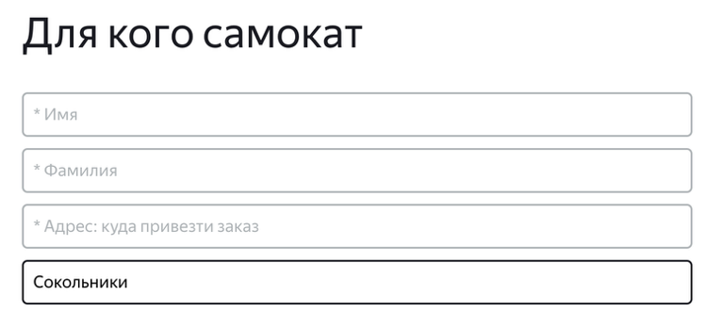
BR-21 | Текст плейсхолдера в поле "Номер заказа" в шапке страницы - "Номер заказа" вместо "Введите номер заказа" | Желательный | Открыт | 1. Открыть тестовый стенд https://9b734a5d-acb2-48e4-8b9e-75a564ad1bd6.serverhub.praktikum-services.ru/ | 1. Нажать кнопку Заказать в шапке страницы | Текст плейсхолдера - "Введите номер заказа" | Текст плейсхолдера - "Номер заказа" | Google Chrome версии 142.0.7444.176, разрешение 1920x1080 Яндекс.Браузер версии 25.10.0.2542, разрешение 1280x720
BR-22 | В форме "Про аренду" на экране "Сделать заказ" иконка выпадающего списка поля "Срок аренды" отображается треугольником, а не галочкой | Желательный | Открыт | 1. Открыть тестовый стенд https://9b734a5d-acb2-48e4-8b9e-75a564ad1bd6.serverhub.praktikum-services.ru/ | 1. Нажать кнопку Заказать в шапке страницы 2. Заполнить поля в форме "Для кого самокат" валидными значениями 3. Нажать кнопку Дальше | Иконка выпадающего списка - галочка | Иконка выпадающего списка - треугольник | Google Chrome версии 142.0.7444.176, разрешение 1920x1080 Яндекс.Браузер версии 25.10.0.2542, разрешение 1280x720
BR-23 | В форме "Про аренду" на экране "Сделать заказ" иконка выпадающего списка заполненного поля "Срок аренды" серого, а не черного цвета | Желательный | Открыт | 1. Открыть тестовый стенд https://9b734a5d-acb2-48e4-8b9e-75a564ad1bd6.serverhub.praktikum-services.ru/ | 1. Нажать кнопку Заказать в шапке страницы 2. Заполнить поля в форме "Для кого самокат" валидными значениями 3. Нажать кнопку Дальше | Иконка выпадающего списка черного цвета | Иконка выпадающего списка серого цвета | Google Chrome версии 142.0.7444.176, разрешение 1920x1080 Яндекс.Браузер версии 25.10.0.2542, разрешение 1280x720
BR-24 | В форме "Про аренду" на экране "Сделать заказ" обводка чекбоксов в поле выбора цвета самоката тонкая, а не жирная | Желательный | Открыт | 1. Открыть тестовый стенд https://9b734a5d-acb2-48e4-8b9e-75a564ad1bd6.serverhub.praktikum-services.ru/ | 1. Нажать кнопку Заказать в шапке страницы 2. Заполнить поля в форме "Для кого самокат" валидными значениями 3. Нажать кнопку Дальше | Обводка чекбоксов жирная | Обводка чекбоксов тонкая | Google Chrome версии 142.0.7444.176, разрешение 1920x1080 Яндекс.Браузер версии 25.10.0.2542, разрешение 1280x720 | 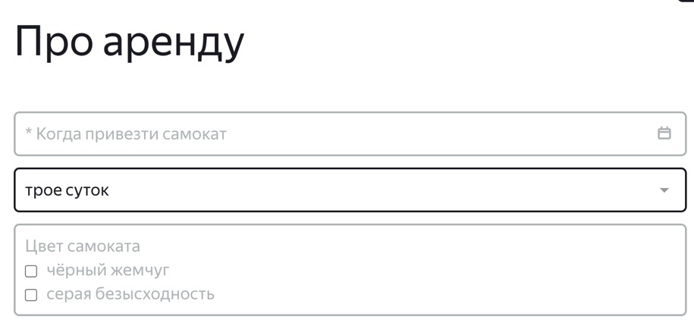
BR-25 | В форме "Про аренду" на экране "Сделать заказ" выпадающий календарь в поле "Дата доставки" отображается под полем в центре, а не с правой стороны поля под иконкой календаря | Желательный | Открыт | 1. Открыть тестовый стенд https://9b734a5d-acb2-48e4-8b9e-75a564ad1bd6.serverhub.praktikum-services.ru/ | 1. Нажать кнопку Заказать в шапке страницы 2. Заполнить поля в форме "Для кого самокат" валидными значениями 3. Нажать кнопку Дальше | Выпадающий календарь отображается с правой стороны поля под иконкой календаря | Выпадающий календарь отображается под полем в центре | Google Chrome версии 142.0.7444.176, разрешение 1920x1080 Яндекс.Браузер версии 25.10.0.2542, разрешение 1280x720 | 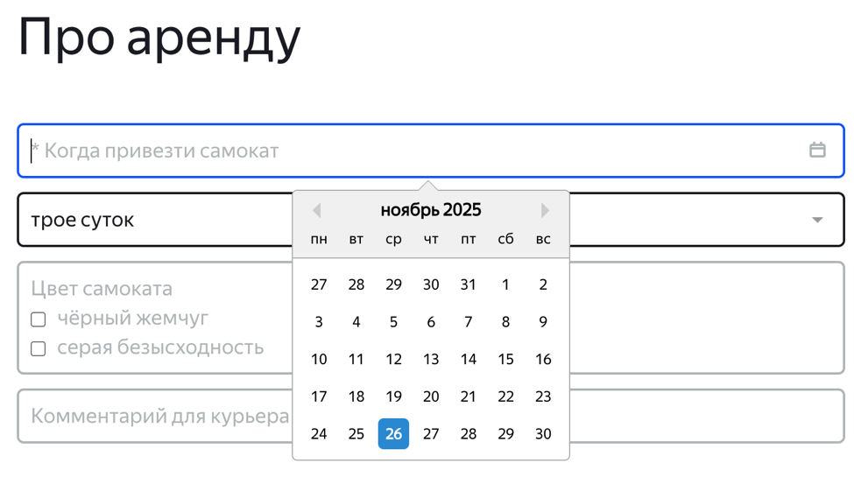
BR-26 | В форме "Про аренду" на экране "Сделать заказ" выпадающий список "Срок аренды" отображается с правой стороны в уменьшенном виде, а не полным списком в размер всего поля | Желательный | Открыт | 1. Открыть тестовый стенд https://9b734a5d-acb2-48e4-8b9e-75a564ad1bd6.serverhub.praktikum-services.ru/ | 1. Нажать кнопку Заказать в шапке страницы 2. Заполнить поля в форме "Для кого самокат" валидными значениями 3. Нажать кнопку Дальше | Выпадающий список отображается полным списоком в размер всего поля | Выпадающий список отображается с правой стороны в уменьшенном виде | Google Chrome версии 142.0.7444.176, разрешение 1920x1080 Яндекс.Браузер версии 25.10.0.2542, разрешение 1280x720 | 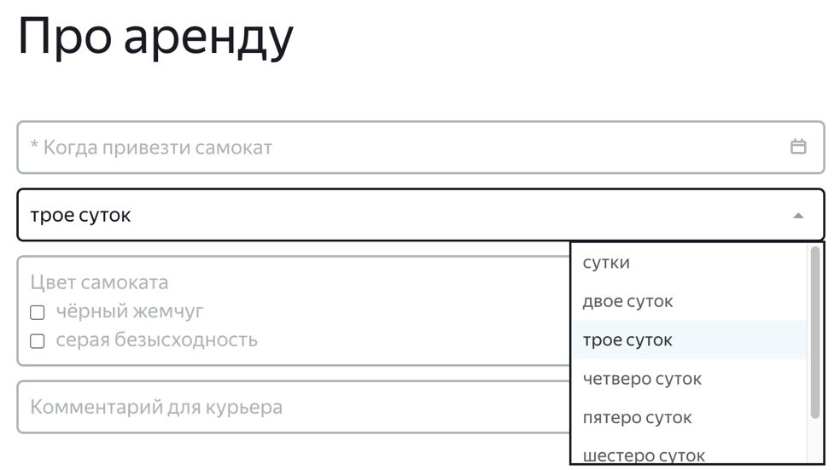
BR-27 | В форме "Про аренду" на экране "Сделать заказ" в поле "Цвет самоката" цвет заливки активного чекбокса синий, а не белый, галочка внутри чекбокса белая, а не черная | Желательный | Открыт | 1. Открыть тестовый стенд https://9b734a5d-acb2-48e4-8b9e-75a564ad1bd6.serverhub.praktikum-services.ru/ | 1. Нажать кнопку Заказать в шапке страницы 2. Заполнить поля в форме "Для кого самокат" валидными значениями 3. Нажать кнопку Дальше | Цвет заливки активного чекбокса белый, галочка внутри чекбокса черная | Цвет заливки активного чекбокса синий, галочка внутри чекбокса белая | Google Chrome версии 142.0.7444.176, разрешение 1920x1080 Яндекс.Браузер версии 25.10.0.2542, разрешение 1280x720 | 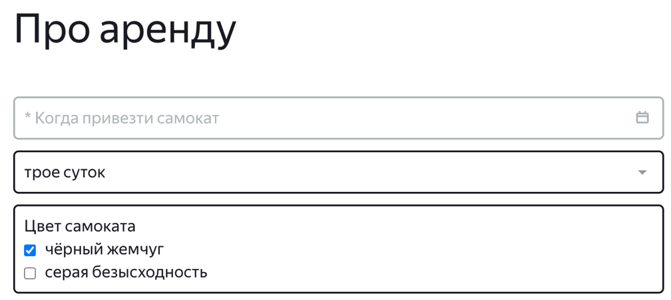
BR-28 | В форме "Про аренду" на экране "Сделать заказ" в поле "Цвет самоката" цвет текста неактивного чекбокса черный, а не серый | Желательный | Открыт | 1. Открыть тестовый стенд https://9b734a5d-acb2-48e4-8b9e-75a564ad1bd6.serverhub.praktikum-services.ru/ | 1. Нажать кнопку Заказать в шапке страницы 2. Заполнить поля в форме "Для кого самокат" валидными значениями 3. Нажать кнопку Дальше | Цвет текста неактивного чекбокса серый | Цвет текста неактивного чекбокса черный | Google Chrome версии 142.0.7444.176, разрешение 1920x1080 Яндекс.Браузер версии 25.10.0.2542, разрешение 1280x720
BR-29 | В форме "Для кого самокат" на экране "Сделать заказ" поле "Имя" в фокусе не подсвечивается синим | Желательный | Открыт | 1. Открыть тестовый стенд https://9b734a5d-acb2-48e4-8b9e-75a564ad1bd6.serverhub.praktikum-services.ru/ | 1. Нажать кнопку Заказать в шапке страницы | Поле в фокусе подсвечивается синим | Поле в фокусе не подсвечивается синим | Google Chrome версии 142.0.7444.176, разрешение 1920x1080 Яндекс.Браузер версии 25.10.0.2542, разрешение 1280x720
BR-30 | В форме "Для кого самокат" на экране "Сделать заказ" поле "Фамилия" в фокусе не подсвечивается синим | Желательный | Открыт | 1. Открыть тестовый стенд https://9b734a5d-acb2-48e4-8b9e-75a564ad1bd6.serverhub.praktikum-services.ru/ | 1. Нажать кнопку Заказать в шапке страницы | Поле в фокусе подсвечивается синим | Поле в фокусе не подсвечивается синим | Google Chrome версии 142.0.7444.176, разрешение 1920x1080 Яндекс.Браузер версии 25.10.0.2542, разрешение 1280x720
BR-31 | В форме "Для кого самокат" на экране "Сделать заказ" поле "Телефон" в фокусе не подсвечивается синим | Желательный | Открыт | 1. Открыть тестовый стенд https://9b734a5d-acb2-48e4-8b9e-75a564ad1bd6.serverhub.praktikum-services.ru/ | 1. Нажать кнопку Заказать в шапке страницы | Поле в фокусе подсвечивается синим | Поле в фокусе не подсвечивается синим | Google Chrome версии 142.0.7444.176, разрешение 1920x1080 Яндекс.Браузер версии 25.10.0.2542, разрешение 1280x720
BR-32 | В форме "Про аренду" на экране "Сделать заказ" поле "Дата доставки" в фокусе не подсвечивается синим | Желательный | Открыт | 1. Открыть тестовый стенд https://9b734a5d-acb2-48e4-8b9e-75a564ad1bd6.serverhub.praktikum-services.ru/ | 1. Нажать кнопку Заказать в шапке страницы 2. Заполнить поля в форме "Для кого самокат" валидными значениями 3. Нажать кнопку Дальше | Поле в фокусе подсвечивается синим | Поле в фокусе не подсвечивается синим | Google Chrome версии 142.0.7444.176, разрешение 1920x1080 Яндекс.Браузер версии 25.10.0.2542, разрешение 1280x720
BR-33 | В форме "Про аренду" на экране "Сделать заказ" поле "Срок аренды" в фокусе не подсвечивается синим | Желательный | Открыт | 1. Открыть тестовый стенд https://9b734a5d-acb2-48e4-8b9e-75a564ad1bd6.serverhub.praktikum-services.ru/ | 1. Нажать кнопку Заказать в шапке страницы 2. Заполнить поля в форме "Для кого самокат" валидными значениями 3. Нажать кнопку Дальше | Поле в фокусе подсвечивается синим | Поле в фокусе не подсвечивается синим | Google Chrome версии 142.0.7444.176, разрешение 1920x1080 Яндекс.Браузер версии 25.10.0.2542, разрешение 1280x720
BR-34 | В форме "Про аренду" на экране "Сделать заказ" поле "Комментарий" в фокусе не подсвечивается синим | Желательный | Открыт | 1. Открыть тестовый стенд https://9b734a5d-acb2-48e4-8b9e-75a564ad1bd6.serverhub.praktikum-services.ru/ | 1. Нажать кнопку Заказать в шапке страницы 2. Заполнить поля в форме "Для кого самокат" валидными значениями 3. Нажать кнопку Дальше | Поле в фокусе подсвечивается синим | Поле в фокусе не подсвечивается синим | Google Chrome версии 142.0.7444.176, разрешение 1920x1080 Яндекс.Браузер версии 25.10.0.2542, разрешение 1280x720
BR-35 | В появившемся после формы "Про аренду" на экране "Сделать заказ" попапе "Хотите оформить заказ?" кнопка Да неактивна | Стандартный | Открыт | 1. Открыть тестовый стенд https://9b734a5d-acb2-48e4-8b9e-75a564ad1bd6.serverhub.praktikum-services.ru/ | 1. Нажать кнопку Заказать в шапке страницы 2. Заполнить поля в форме "Для кого самокат" валидными значениями 3. Нажать кнопку Дальше | Кнопка Да активна, появляется попап "Заказ оформлен" | Кнопка Да неактивна, невозможно оформить заказ | Google Chrome версии 142.0.7444.176, разрешение 1920x1080
BR-36 | В форме "Для кого самокат" на экране "Сделать заказ" при пустом поле "Адрес" не появляется ошибка "Введите корректный адрес", рамка поля не подсвечивается красным | Стандартный | Открыт | 1. Открыть тестовый стенд https://9b734a5d-acb2-48e4-8b9e-75a564ad1bd6.serverhub.praktikum-services.ru/ | 1. Нажать кнопку Заказать в шапке страницы | Появляется ошибка "Введите корректный адрес", рамка поля не подсвечивается красным | Ошибка "Введите корректный адрес" не появляется, рамка поля не подсвечивается красным | Google Chrome версии 142.0.7444.176, разрешение 1920x1080 Яндекс.Браузер версии 25.10.0.2542, разрешение 1280x720
BR-37 | В форме "Для кого самокат" на экране "Сделать заказ" при пустом поле "Станция метро" не появляется ошибка "Введите корректную станцию метро", рамка поля не подсвечивается красным | Стандартный | Открыт | 1. Открыть тестовый стенд https://9b734a5d-acb2-48e4-8b9e-75a564ad1bd6.serverhub.praktikum-services.ru/ | 1. Нажать кнопку Заказать в шапке страницы | Появляется ошибка "Введите корректную станцию метро", рамка поля не подсвечивается красным | Ошибка "Введите корректную станцию метро" не появляется, рамка поля не подсвечивается красным | Google Chrome версии 142.0.7444.176, разрешение 1920x1080 Яндекс.Браузер версии 25.10.0.2542, разрешение 1280x720
BR-38 | В форме "Про аренду" на экране "Сделать заказ" при пустом поле "Дата доставки" не появляется ошибка "Введите корректную дату доставки", рамка поля не подсвечивается красным при нажатии на кнопку Заказать | Стандартный | Открыт | 1. Открыть тестовый стенд https://9b734a5d-acb2-48e4-8b9e-75a564ad1bd6.serverhub.praktikum-services.ru/ | 1. Нажать кнопку Заказать в шапке страницы 2. Заполнить поля в форме "Для кого самокат" валидными значениями 3. Нажать кнопку Дальше | Появляется ошибка "Введите корректную дату доставки", рамка поля не подсвечивается красным | Ошибка "Введите корректную дату доставки" не появляется, рамка поля не подсвечивается красным | Google Chrome версии 142.0.7444.176, разрешение 1920x1080 Яндекс.Браузер версии 25.10.0.2542, разрешение 1280x720
BR-39 | В форме "Про аренду" на экране "Сделать заказ" при пустом поле "Срок аренды" не появляется ошибка "Введите корректный срок аренды", рамка поля не подсвечивается красным при нажатии на кнопку Заказать | Стандартный | Открыт | 1. Открыть тестовый стенд https://9b734a5d-acb2-48e4-8b9e-75a564ad1bd6.serverhub.praktikum-services.ru/ | 1. Нажать кнопку Заказать в шапке страницы 2. Заполнить поля в форме "Для кого самокат" валидными значениями 3. Нажать кнопку Дальше | Появляется ошибка "Введите корректный срок аренды", рамка поля не подсвечивается красным | Ошибка "Введите корректный срок аренды" не появляется, рамка поля не подсвечивается красным | Google Chrome версии 142.0.7444.176, разрешение 1920x1080 Яндекс.Браузер версии 25.10.0.2542, разрешение 1280x720
BR-40 | При вводе валидного номера заказа в поле "Номер заказа" в шапке и при нажатии Enter появляется информация: Данные заказа пользователя и Цепочка статусов заказа | Критический | Открыт | 1. Открыть тестовый стенд https://9b734a5d-acb2-48e4-8b9e-75a564ad1bd6.serverhub.praktikum-services.ru/ | 1. Нажать на кнопку "Статус заказа" в шапке. 2. Ввести валидный номер заказа (556435) в появившееся поле "Номер заказа". 3. Нажать Enter. | Появилось окно с информацией о данных заказа пользователя и цепочке статусов заказа | Окно с информацией о данных заказа пользователя и цепочке статусов заказа не появилось | Google Chrome версии 142.0.7444.176, разрешение 1920x1080 Яндекс.Браузер версии 25.10.0.2542, разрешение 1280x720
BR-41 | В данных заказа на экране "Статус заказа" отображается не та станция, что вводил пользователь (вместо Орехово отображается Домодедовская) | Критический | Открыт | 1. Открыть тестовый стенд https://9b734a5d-acb2-48e4-8b9e-75a564ad1bd6.serverhub.praktikum-services.ru/ | 1. Нажать кнопку Заказать в шапке страницы 2. Создать заказ с валидными значениями в формах "Для кого самокат" и "Про аренду". В поле "Станция метро" указать станцию "Орехово" 3. Перейти на страницу "Статус заказа" и ввести номер своего заказа | В данных заказа на экране "Статус заказа" отобразилась станция метро "Орехово" | В данных заказа на экране "Статус заказа" отобразилась станция метро "Домодедовская" | Google Chrome версии 142.0.7444.176, разрешение 1920x1080 Яндекс.Браузер версии 25.10.0.2542, разрешение 1280x720
BR-42 | В данных заказа на экране "Статус заказа" вместо даты доставки самоката, выбранной пользователем, отображается дата окончания аренды самоката | Критический | Открыт | 1. Открыть тестовый стенд https://9b734a5d-acb2-48e4-8b9e-75a564ad1bd6.serverhub.praktikum-services.ru/ | 1. Нажать кнопку Заказать в шапке страницы 2. Создать заказ с валидными значениями в формах "Для кого самокат" и "Про аренду". В поле "Дата доставки" указать дату "24 ноября", в поле "Срок аренды" - 5 дней 3. Перейти на страницу "Статус заказа" и ввести номер своего заказа | В данных заказа на экране "Статус заказа" отобразилась дата доставки "24 ноября" | В данных заказа на экране "Статус заказа" отобразилась дата доставки "29 ноября" | Google Chrome версии 142.0.7444.176, разрешение 1920x1080 Яндекс.Браузер версии 25.10.0.2542, разрешение 1280x720
BR-43 | Из-за ограничений полей "Дата доставки" и "Срок доставки" невозможно провести тест "Если текст значения в <имя поля> не умещается в одной строке, он переносится на вторую" на экране "Статус заказа" |  | Заблокирован | Адрес тестового стенда https://9b734a5d-acb2-48e4-8b9e-75a564ad1bd6.serverhub.praktikum-services.ru/ | - | - | Значение в поле не проходит валидацию | Google Chrome версии 142.0.7444.176, разрешение 1920x1080 Яндекс.Браузер версии 25.10.0.2542, разрешение 1280x720
BR-44 | Длинное значение в поле "Имя" на экране "Статус заказа" не перенеслось на вторую строку | Стандартный | Открыт | Адрес сервера https://9b734a5d-acb2-48e4-8b9e-75a564ad1bd6.serverhub.praktikum-services.ru/ | 1. Создать запрос POST/api/v1/orders 2. В теле запроса указать: { "firstName": "Alexandertttttttttttttttttttttttttttttttttttttttttttttttttttt", "lastName": "Mohovoyttttttttttttttttttttttttttttttttttttttttttttttttttttttt", "address": "Komnatnaya street, 17tttttttttttttttttttttttttttttttttttttttttt", "metroStation": 215, "phone": "+7 567 000 23 1511111111111111111", "rentTime": 7, "deliveryDate": "2025-11-24", "comment": "SKSKSKSsssssssssssssssssssssssssssssssssssss", "color": [ "BLACK", "GREY" ] } | Значение в поле "Имя" перенеслось на вторую строку | Значение в поле "Имя" не перенеслось на вторую строку | Google Chrome версии 142.0.7444.176, разрешение 1920x1080 Яндекс.Браузер версии 25.10.0.2542, разрешение 1280x720 | 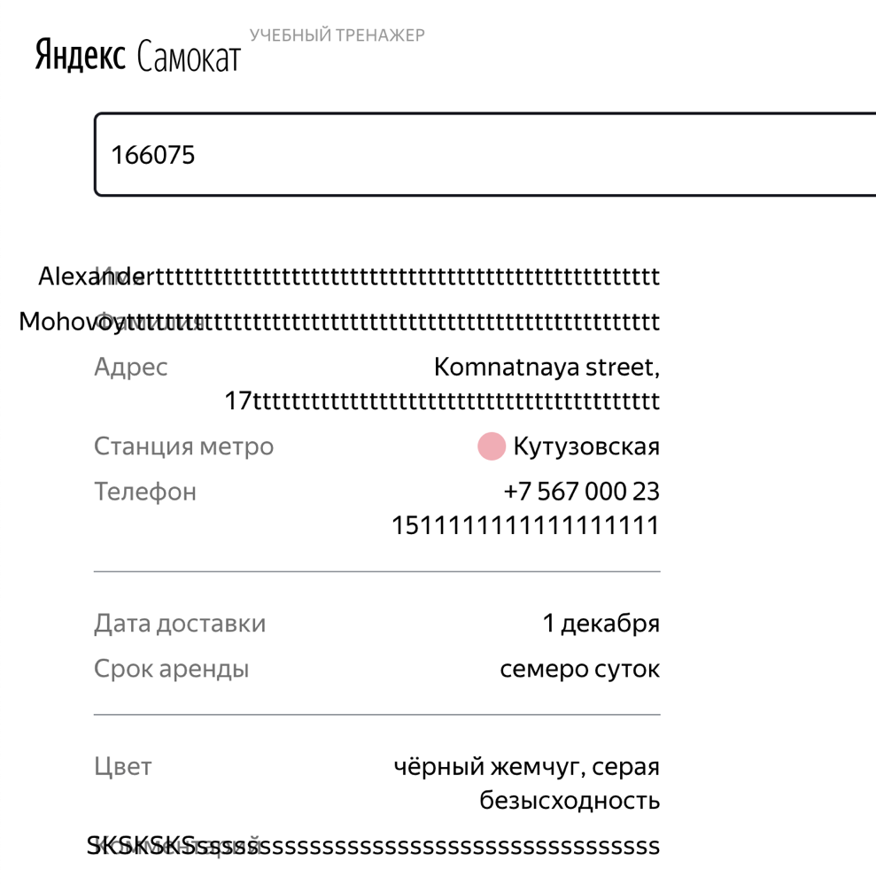
BR-45 | Длинное значение в поле "Фамилия" на экране "Статус заказа" не перенеслось на вторую строку | Стандартный | Открыт | Адрес сервера https://9b734a5d-acb2-48e4-8b9e-75a564ad1bd6.serverhub.praktikum-services.ru/ | 1. Создать запрос POST/api/v1/orders 2. В теле запроса указать: { "firstName": "Alexandertttttttttttttttttttttttttttttttttttttttttttttttttttt", "lastName": "Mohovoyttttttttttttttttttttttttttttttttttttttttttttttttttttttt", "address": "Komnatnaya street, 17tttttttttttttttttttttttttttttttttttttttttt", "metroStation": 215, "phone": "+7 567 000 23 1511111111111111111", "rentTime": 7, "deliveryDate": "2025-11-24", "comment": "SKSKSKSsssssssssssssssssssssssssssssssssssss", "color": [ "BLACK", "GREY" ] } | Значение в поле "Фамилия" перенеслось на вторую строку | Значение в поле "Фамилия" не перенеслось на вторую строку | Google Chrome версии 142.0.7444.176, разрешение 1920x1080 Яндекс.Браузер версии 25.10.0.2542, разрешение 1280x720
BR-46 | Длинное значение в поле "Адрес" на экране "Статус заказа" не перенеслось на вторую строку | Стандартный | Открыт | Открыть тестовый стенд https://9b734a5d-acb2-48e4-8b9e-75a564ad1bd6.serverhub.praktikum-services.ru/ | 1. Создать запрос POST/api/v1/orders 2. В теле запроса указать: { "firstName": "Alexandertttttttttttttttttttttttttttttttttttttttttttttttttttt", "lastName": "Mohovoyttttttttttttttttttttttttttttttttttttttttttttttttttttttt", "address": "Komnatnaya street, 17tttttttttttttttttttttttttttttttttttttttttt", "metroStation": 215, "phone": "+7 567 000 23 1511111111111111111", "rentTime": 7, "deliveryDate": "2025-11-24", "comment": "SKSKSKSsssssssssssssssssssssssssssssssssssss", "color": [ "BLACK", "GREY" ] } | Значение в поле "Адрес" перенеслось на вторую строку | Значение в поле "Адрес" не перенеслось на вторую строку | Google Chrome версии 142.0.7444.176, разрешение 1920x1080 Яндекс.Браузер версии 25.10.0.2542, разрешение 1280x720
BR-47 | Длинное значение в поле "Телефон" на экране "Статус заказа" не перенеслось на вторую строку | Стандартный | Открыт | Открыть тестовый стенд https://9b734a5d-acb2-48e4-8b9e-75a564ad1bd6.serverhub.praktikum-services.ru/ | 1. Создать запрос POST/api/v1/orders 2. В теле запроса указать: { "firstName": "Alexandertttttttttttttttttttttttttttttttttttttttttttttttttttt", "lastName": "Mohovoyttttttttttttttttttttttttttttttttttttttttttttttttttttttt", "address": "Komnatnaya street, 17tttttttttttttttttttttttttttttttttttttttttt", "metroStation": 215, "phone": "+7 567 000 23 1511111111111111111", "rentTime": 7, "deliveryDate": "2025-11-24", "comment": "SKSKSKSsssssssssssssssssssssssssssssssssssss", "color": [ "BLACK", "GREY" ] } | Значение в поле "Телефон" перенеслось на вторую строку | Значение в поле "Телефон" не перенеслось на вторую строку | Google Chrome версии 142.0.7444.176, разрешение 1920x1080 Яндекс.Браузер версии 25.10.0.2542, разрешение 1280x720 | Бага нет, строка не удаляется, чтобы не поехали остальные ссылки на баги
BR-48 | Длинное значение в поле "Комментарий" на экране "Статус заказа" не перенеслось на вторую строку | Стандартный | Открыт | Открыть тестовый стенд https://9b734a5d-acb2-48e4-8b9e-75a564ad1bd6.serverhub.praktikum-services.ru/ | 1. Нажать кнопку Заказать в шапке страницы 2. Ввести значение "SKSKSKSsssssssssssssssssssssssssssssssssssss" в поле "Комментарий" в форме "Для кого самокат". 3. Заполнить остальные поля валидными значениями 4. Нажать кнопку Дальше 5. Заполнить поля формы "Про аренду" валидными значениями 6. Перейти на экран "Статус заказа" | Значение в поле "Комментарий" перенеслось на вторую строку | Значение в поле "Комментарий" не перенеслось на вторую строку | Google Chrome версии 142.0.7444.176, разрешение 1920x1080 Яндекс.Браузер версии 25.10.0.2542, разрешение 1280x720
BR-49 | Блок "Цепочка статусов заказа" на экране "Статус заказа" размещен в правой части экрана напротив блока "Данные о заказе" | Желательный | Открыт | 1. Открыть тестовый стенд https://9b734a5d-acb2-48e4-8b9e-75a564ad1bd6.serverhub.praktikum-services.ru/ 2. Создать заказ с валидными данными | 1. Нажать на кнопку "Статус заказа" в шапке страницы 2. Ввести валидный номер заказа в поле "Номер заказа" | Блок "Цепочка статусов заказа" размещен в правой части экрана напротив блока "Данные о заказе" | Блок "Цепочка статусов заказа" съехал в нижнюю часть экрана напротив кнопки "Отменить заказ" | Яндекс.Браузер версии 25.10.0.2542, разрешение 1280x720 | 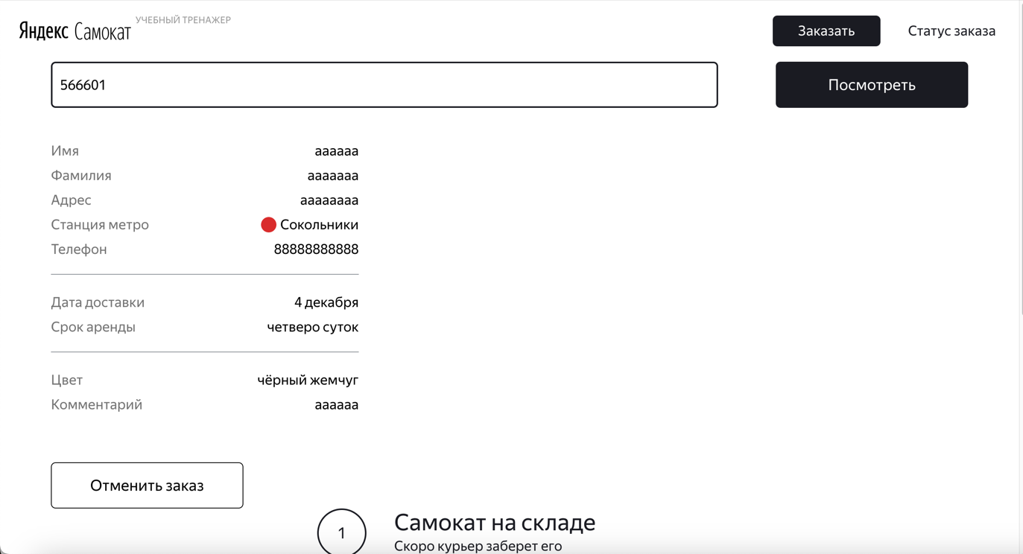
BR-50 | У взятого в фокус поля "Номер заказа" на экране "Статус заказа" и на экране "Такого заказа нет. Точно верный номер?" рамка подсвечивается синим только если поле пустое | Желательный | Открыт | 1. Открыть тестовый стенд https://9b734a5d-acb2-48e4-8b9e-75a564ad1bd6.serverhub.praktikum-services.ru/ 2. Создать заказ с валидными данными 3. Перейти на экран ""Статус заказа"" | 1. Взять в фокус поле "Номер заказа", в котором отображается номер 2. Удалить номер заказа 3. Взять в фокус пустое поле | У взятого в фокус поля "Номер заказа" рамка подсвечивается синим вне зависимости от заполненности поля | У взятого в фокус поля "Номер заказа" рамка подсвечивается синим только если поле пустое | Google Chrome версии 142.0.7444.176, разрешение 1920x1080 Яндекс.Браузер версии 25.10.0.2542, разрешение 1280x720
BR-51 | Попап "Заказ отменен" растянулся на весь экран по горизонтали | Желательный | Открыт | 1. Открыть тестовый стенд https://9b734a5d-acb2-48e4-8b9e-75a564ad1bd6.serverhub.praktikum-services.ru/ 2. Создать заказ с валидными данными 3. Перейти на экран ""Статус заказа"" | 1. Нажать кнопку Отменить заказ 2. В появившемся попапе "Хотите отменить заказ" нажать кнопку Отменить | Попап "Заказ отменен" располагается по центру экрана | Попап "Заказ отменен" растянулся на весь экран по горизонтали | Google Chrome версии 142.0.7444.176, разрешение 1920x1080 Яндекс.Браузер версии 25.10.0.2542, разрешение 1280x720 | 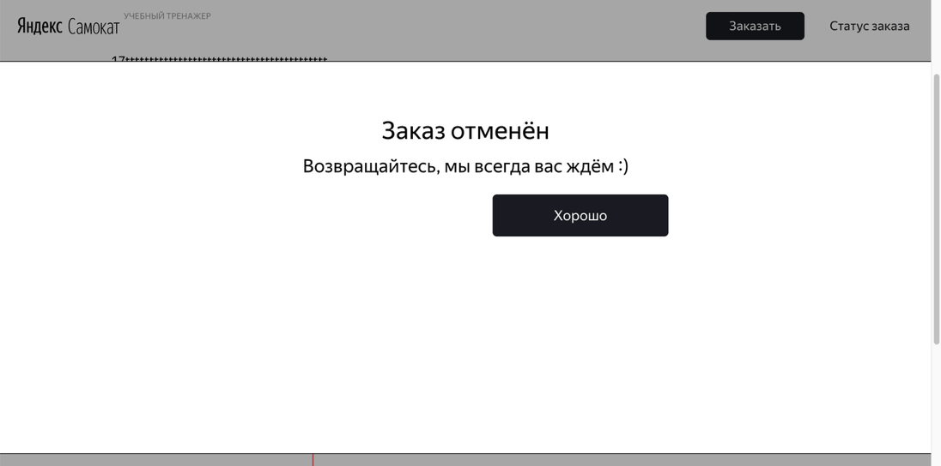
BR-52 | На экране "Такого заказа нет. Точно верный номер?" в блоке с текстом отстутствует схематичное изображение дорожки | Желательный | Открыт | 1. Открыть тестовый стенд https://9b734a5d-acb2-48e4-8b9e-75a564ad1bd6.serverhub.praktikum-services.ru/ 2. Создать заказ с валидными данными 3. Перейти на экран ""Статус заказа"" | 1. Ввести несуществующий номер заказа "111111" в поле "Номер заказа" | В блоке с текстом присутствует схематичное изображение дорожки | В блоке с текстом отсутствует схематичное изображение дорожки | Google Chrome версии 142.0.7444.176, разрешение 1920x1080 Яндекс.Браузер версии 25.10.0.2542, разрешение 1280x720 | 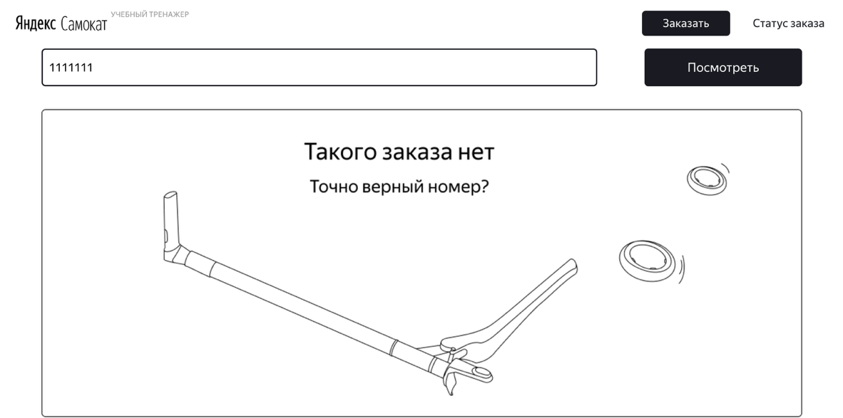
BR-53 | У взятого в фокус поля ввода "Номер заказа" в шапке рамка подсвечивается синим только при пустом поле | Желательный | Открыт | 1. Открыть тестовый стенд https://9b734a5d-acb2-48e4-8b9e-75a564ad1bd6.serverhub.praktikum-services.ru/ | 1. Ввести любой номер заказа в поле "Номер заказа" в шапке 2. Взять поле в фокус | Рамка поля ввода подсвечивается синим | Рамка поля черная | Google Chrome версии 142.0.7444.176, разрешение 1920x1080 Яндекс.Браузер версии 25.10.0.2542, разрешение 1280x720
BR-54 | Если имя курьера слишком длинное и подпись не умещается в одну строчку, текст переносится на вторую строчку в статусе "Курьер едет к вам" на экране "Статус заказа" | Стандартный | Открыт | 1. Адрес тестового стенда https://9b734a5d-acb2-48e4-8b9e-75a564ad1bd6.serverhub.praktikum-services.ru/ 2. Создать заказ 3. Открыть экран ""Статус заказа"" | 1. Отправить запрос PUT/api/v1/orders/accept/1?courierId=1 где id заказа = 1 и courierId = 1 | Длинное имя курьера перенеслось на новую строку | Длинное имя курьера скрыто многоточием | Google Chrome версии 142.0.7444.176, разрешение 1920x1080 Яндекс.Браузер версии 25.10.0.2542, разрешение 1280x720
BR-55 | Статус "Курьер на месте" на экране "Статус заказа" неактивен, когда курьер нажал кнопку Завершить у себя в приложении | Критический | Открыт | 1. Адрес тестового стенда https://9b734a5d-acb2-48e4-8b9e-75a564ad1bd6.serverhub.praktikum-services.ru/ 2. Создать заказ 3. Открыть экран ""Статус заказа"" | 1. Отправить запрос для завершения заказа PUT/api/v1/orders/finish/1 с телом запроса { "id": 1 } 2. Обновить страницу тестового стенда | Статус заказа "Курьер на месте" стал активным | Статус заказв "Курьер на месте" неактивен | Google Chrome версии 142.0.7444.176, разрешение 1920x1080 Яндекс.Браузер версии 25.10.0.2542, разрешение 1280x720
BR-56 | Слова логотипа в шапке страницы на экране "Статус заказа" меняются местами и заменяется буква при статусе заказа "Курьер едет к вам" | Желательный | Открыт | Открыть тестовый стенд https://9b734a5d-acb2-48e4-8b9e-75a564ad1bd6.serverhub.praktikum-services.ru/ | 1. Создать заказ с валидными данными 2. Перейти на экран "Статус заказа" | Логотип отображается как "Яндекс Самокат Учебный Тренажер", в слове "тренажёр" стоит буква "ё" | Логотип отображается как "Самокат Яндекс Учебный Тренажер", в слове "тренажёр" стоит буква "е" | Google Chrome версии 142.0.7444.176, разрешение 1920x1080 Яндекс.Браузер версии 25.10.0.2542, разрешение 1280x720
BR-57 | Кнопка с надписью "Отменить заказ" НЕ отображается на экране "Статус заказа" под блоком "Данные о заказе" после того, как курьер принял заказ | Критический | Открыт | Открыть тестовый стенд https://9b734a5d-acb2-48e4-8b9e-75a564ad1bd6.serverhub.praktikum-services.ru/ | 1. Создать заказ с валидными данными 2. Перейти на экран "Статус заказа" | Кнопка "Отменить заказ" отображается под блоком "Данные о заказе" на экране "Статус заказа" | Кнопка с надписью "Отменить заказ" НЕ отображается на экране "Статус заказа" под блоком "Данные о заказе" | Google Chrome версии 142.0.7444.176, разрешение 1920x1080 Яндекс.Браузер версии 25.10.0.2542, разрешение 1280x720 | 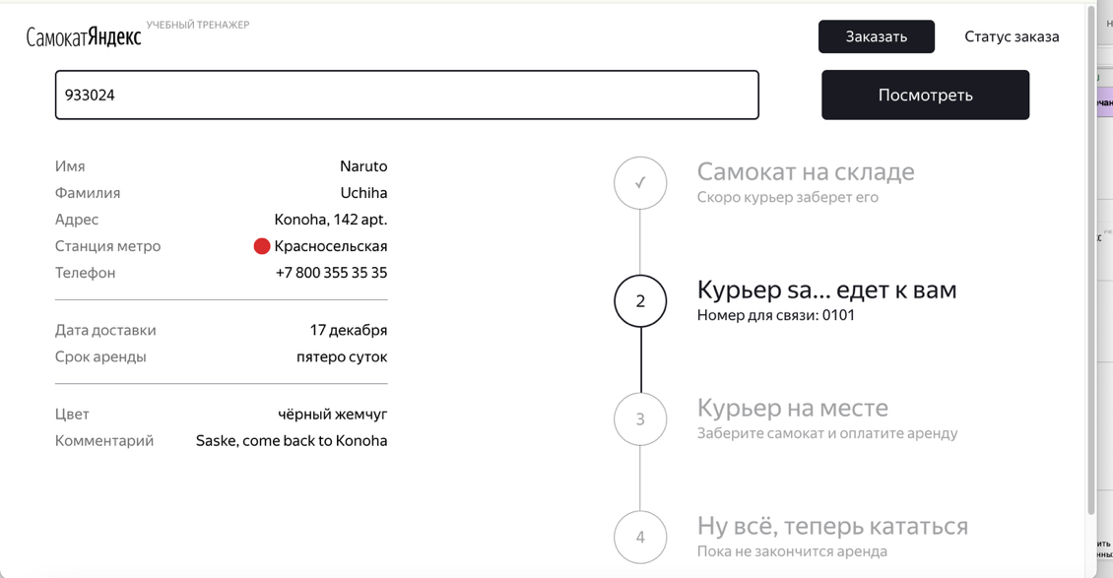
BR-58 | Статус просроченного заказа "Курьер задерживается" идет первым по счету вместо статуса "Самокат на складе" | Стандартный | Открыт | 1. Адрес тестового стенда https://9b734a5d-acb2-48e4-8b9e-75a564ad1bd6.serverhub.praktikum-services.ru/ 2. Создать заказ 3. Открыть экран ""Статус заказа"" | 1. Создать запрос к базе данных, где дата доставки будет меньше текущей: "2025-11-15", указать статус заказа как незавершенный "finished = false", включить в запрос номер заказа set "deliveryDate" = '2025-11-15', finished = false where "track" = 459631; | Статус просроченного заказа "Курьер задерживается" идет вторым по счету после статуса "Самокат на складе" | Статус просроченного заказа "Курьер задерживается" идет первым по счету вместо статуса "Самокат на складе" | Google Chrome версии 142.0.7444.176, разрешение 1920x1080 Яндекс.Браузер версии 25.10.0.2542, разрешение 1280x720
BR-59 | Отмененный с помощью кнопки "Отменить заказ" заказ не удаляется из системы | Критический | Открыт | Открыть тестовый стенд https://9b734a5d-acb2-48e4-8b9e-75a564ad1bd6.serverhub.praktikum-services.ru/ | 1. Создать заказ с валидными данными 2. Перейти на экран "Статус заказа" 3. Нажать кнопку "Отменить заказ" 4. Повторно ввести номер отмененного заказа в поле "Номер заказа" и нажать кнопку Посмотреть | Отмененный с помощью кнопки "Отменить заказ" заказ удален из системы, повторный ввод номера отмененного заказа ведет на ошибку "Такого заказа нет. Точно верный номер?" | Отмененный с помощью кнопки "Отменить заказ" заказ не удален из системы, повторный ввод номера отмененного заказа открывает экрвн "Статус заказа" | Google Chrome версии 142.0.7444.176, разрешение 1920x1080 Яндекс.Браузер версии 25.10.0.2542, разрешение 1280x720 | Заказ можно удалить из системы с помощью базы данных
BR-60 | Валидное значение с дефисом "Анна-Мария" не проходит валидацию в поле ввода "Имя" (форма "Для кого самокат") на экране "Сделать заказ" | Желательный | Открыт | 1. Открыть тестовый стенд https://9b734a5d-acb2-48e4-8b9e-75a564ad1bd6.serverhub.praktikum-services.ru/ 2. Нажать на кнопку Заказать в правом верхнем углу | 1. Ввести значение "Анна-Мария" в поле ввода "Имя". 2. Снять фокус с поля. | Значение проходит валидацию | Знвчение не проходит валидацию, рамка поля подсвечивается красным, под полем появляется текст "Введите корректное имя" | Google Chrome версии 142.0.7444.176, разрешение 1920x1080 Яндекс.Браузер версии 25.10.0.2542, разрешение 1280x720
BR-61 | В форме "Про аренду" на экране "Сделать заказ" нажатие на кнопку "Заказать" переводит на попап "Хотите оформить заказ?" с кнопками Да и Нет | Стандартный | Открыт | Открыть тестовый стенд https://9b734a5d-acb2-48e4-8b9e-75a564ad1bd6.serverhub.praktikum-services.ru/ | 1. Нажать кнопку Заказать в шапке страницы 2. Заполнить поля в форме "Для кого самокат" валидными значениями 3. Нажать кнопку Дальше | Появляется попап "Заказ оформлен" | Появляется попап "Хотите оформить заказ?" | Google Chrome версии 142.0.7444.176, разрешение 1920x1080 Яндекс.Браузер версии 25.10.0.2542, разрешение 1280x720
BR-62 | Невозможно отменить заказ с помощью запроса к API | Критический | Открыт | 1. Адрес тестового стенда https://9b734a5d-acb2-48e4-8b9e-75a564ad1bd6.serverhub.praktikum-services.ru/ 2. Создать заказ 3. Открыть экран "Статус заказа" | Отправить запрос PUT/api/v1/orders/cancel с телом { "track": <номер заказа> } | Ожидается успешный ответ HTTP/1.1 200 { ok: true } Заказ отменен, повторный ввод номера отмененного заказа ведет на ошибку "Такого заказа нет. Точно верный номер?" | Возвращается ответ HTTP/1.1 400 Bad Request { "message": "Недостаточно данных для поиска" } | Google Chrome версии 142.0.7444.176, разрешение 1920x1080 Яндекс.Браузер версии 25.10.0.2542, разрешение 1280x720 | Заказ можно удалить из системы с помощью базы данных

